システム
画面 | システム名 | 施設使用料・償還金等料金計算及び納付書作成システム 口座振替データ作成機能構築業務 | 作成者 | 藤城 |  | 修正者 | 竹内
 | サブシステム名 | システム | 作成日 | 2022-07-10 |  | 修正日 | 2025-07-17
画面イメージ |  |  |  | 機能説明

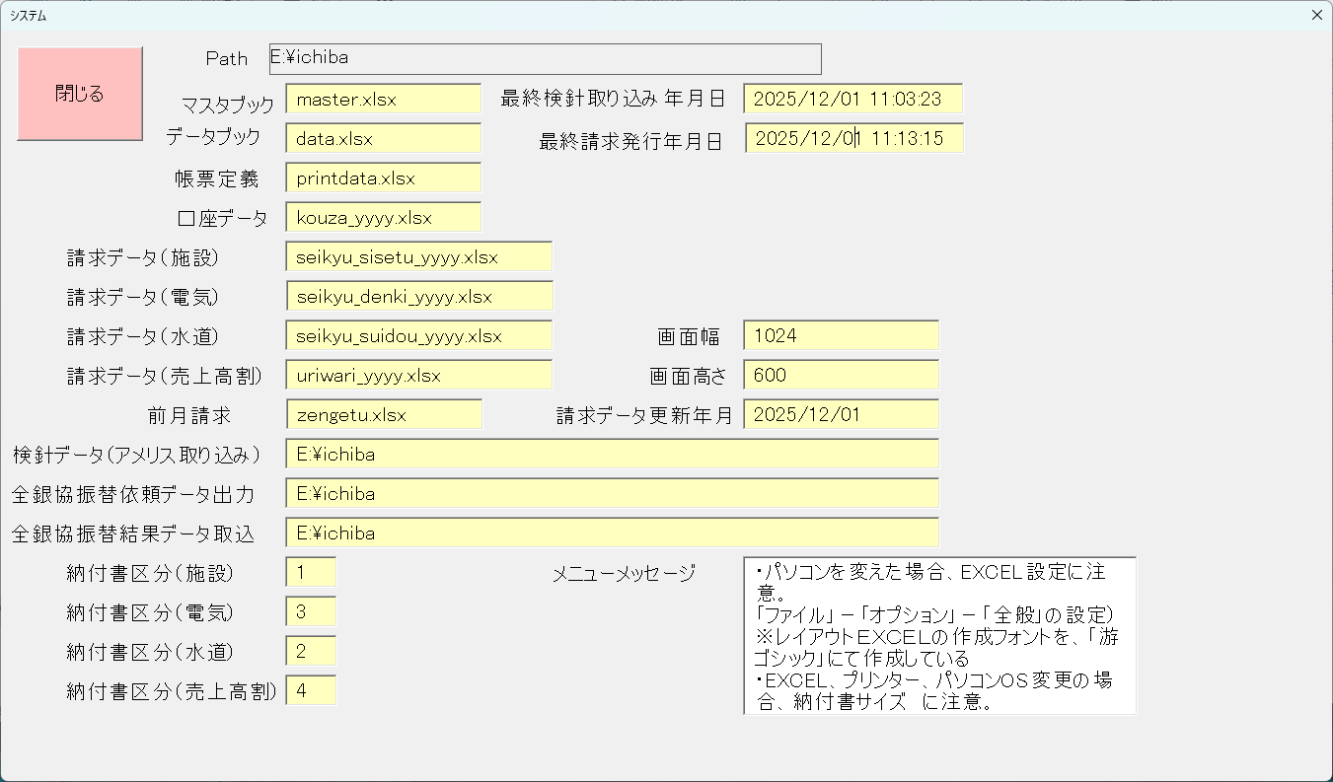
 |  |  |  | 閉じる | 保存後、画面を閉じてメニューへ戻る

 |  |  |  | PATH | アプリケーションが入っているPATH

 |  |  |  | マスタブック | マスタデータを保存するファイル（ブック）を指定

 |  |  |  | データブック | データを保存するファイル（ブック）を指定

 |  |  |  | 帳票定義 | 各帳票の定義を設定するファイル（ブック）を指定

 |  |  |  | 口座データ | 口座データを保存するファイル（ブック）を指定

 |  |  |  | 請求データ（施設） | 請求データ施設を保存するファイル（ブック）を指定

 |  |  |  | 請求データ（電気） | 請求データ電気を保存するファイル（ブック）を指定

 |  |  |  | 請求データ（水道） | 請求データ水道を保存するファイル（ブック）を指定

 |  |  |  | 請求データ（売上高割） | 請求データ売上高割を保存するファイル（ブック）を指定

 |  |  |  | 前月請求 | 前月の請求データファイル（ブック）を指定

 |  |  |  | 検針データ | アメリスからの取り込みフォルダーを指定

 |  |  |  | 全銀協データ出力 | 全銀協データ出力フォルダを指定

 |  |  |  | 全銀協データ取込 | 全銀協データ取込フォルダを指定

 |  |  |  | 納付書区分（施設） | 納付書番号の先頭１文字

 |  |  |  | 納付書区分（電気） | 納付書番号の先頭１文字

 |  |  |  | 納付書区分（水道） | 納付書番号の先頭１文字

 |  |  |  | 納付書区分（売上高割） | 納付書番号の先頭１文字

 |  |  |  | 最終検針取り込み 年月日 | 取り込み年月日を表示

 |  |  |  | 最終請求発行年月日 | 請求発行年月日を表示

 |  |  |  | 画面幅 | 各画面の幅を指定

 |  |  |  | 画面高さ | 各画面の高さを指定

 |  |  |  | 請求データ更新年月 | データ更新年月を指定

 |  |  |  | メニューメッセージ | メインメニューの表示文字設定

